1_bezerro_1am
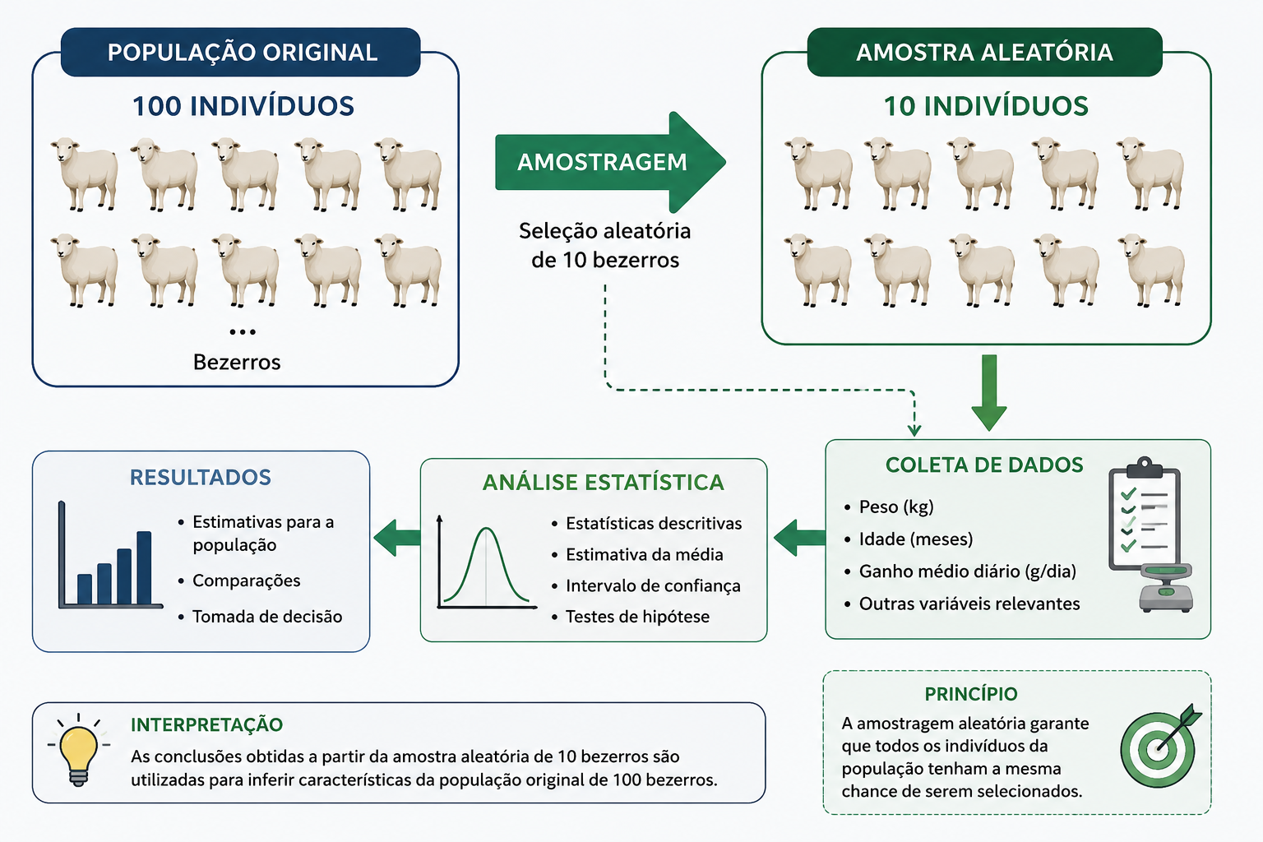
🐂 1_bezerro_1am — Pesos de bezerros (1 amostra) Exemplo: testar se a média de peso dos bezerros é igual a 186 kg. Unidade amostral: cada bezerro. Tempo do experimento: 210 dias. População: 100 indivíduos; amostra: n=10. H0: média do peso = 186 kg. Variáveis: • peso — peso do bezerro (kg) Técnica: teste t (1 amostra) Pacote: EAPADados (dados brutos)
peso
178
199
182
186
188
191
189
185
174
158

2_bezero_2am
🐂 2_bezero_2am — Peso ao nascer por raça Exemplo: verificar se os pesos ao nascer de machos das raças Gir e Guzerá diferem. 10 animais de cada raça; amostragem aleatória simples; α=5%. Variáveis: • raca — raça (Gir, Guzerá) • peso — peso ao nascer (kg) Técnica: teste t (2 amostras independentes) Pacote: EAPADados (dados brutos)
raca | peso
Guzerá | 30
Guzerá | 26
Guzerá | 25
Guzerá | 23
Guzerá | 25
Guzerá | 29
Guzerá | 34
Guzerá | 30
Guzerá | 30
Guzerá | 31
Gir | 23
Gir | 21
Gir | 20
Gir | 20
Gir | 23
Gir | 26
Gir | 22
Gir | 27
Gir | 26
Gir | 27

4_raca_isop
🍽️ 4_raca_isop — Peso por tipo de ração Descrição: peso final sob 4 tipos de ração (A–D), com repetições. Variáveis: • racao — tipo de ração (A, B, C, D) • peso — peso final (g) Técnica: ANOVA (DIC) Pacote: EAPADados (dados brutos)
racao | peso
A | 150.6
A | 128.9
A | 137.2
A | 130.5
B | 225.1
B | 210.6
B | 218.5
B | 224.3
C | 173.8
C | 161.3
C | 155.6
C | 166.4
D | 320.4
D | 301.9
D | 296.4
D | 306.7

5_cult_tilapia
🐟 5_cult_tilapia — Produtividade por sistema de cultivo Descrição: produtividade (t/ha) em 4 sistemas, 4 repetições cada. Variáveis: • cultura — sistema de cultivo • produtividade — produção (t/ha) Legenda: CM=Carpa (monocultura); TM=Tilápia (monocultura); CT=Carpa+Tilápia; TB=Tilápia+Bagre Técnica: ANOVA (DIC) Pacote: EAPADados (dados brutos)
cultura | produtividade
CM | 1.4
CM | 1.2
CM | 1.5
CM | 1.6
TM | 2.5
TM | 3.0
TM | 2.8
TM | 3.0
CT | 4.0
CT | 4.5
CT | 3.5
CT | 3.0
TB | 5.0
TB | 4.5
TB | 4.4
TB | 6.0

6_crabs
🦀 6_crabs — Morfometria de caranguejos Leptograpsus Descrição: 5 medidas morfológicas em 50 caranguejos de cada uma de 2 formas de cor e ambos os sexos (Leptograpsus variegatus), Fremantle, W. Austrália. Variáveis: • especie — forma de cor: B (azul) ou O (laranja) • sexo • FL — lobo frontal (mm) • RW — largura posterior (mm) • CL — comprimento da carapaça (mm) • CW — largura da carapaça (mm) • BD — profundidade do corpo (mm) Técnica: análise multivariada Fonte: Campbell, N.A. & Mahon, R.J. (1974), Australian Journal of Zoology 22, 417–425. Pacote: EAPADados (dados brutos)
FL | RW | CL | CW | BD
8.1 | 6.7 | 16.1 | 19.0 | 7.0
8.8 | 7.7 | 18.1 | 20.8 | 7.4
9.2 | 7.8 | 19.0 | 22.4 | 7.7
9.6 | 7.9 | 20.1 | 23.1 | 8.2
10.8 | 9.0 | 23.0 | 26.5 | 9.8
11.6 | 9.1 | 24.5 | 28.4 | 10.4
11.8 | 10.5 | 25.2 | 29.3 | 10.3
12.3 | 11.0 | 26.8 | 31.5 | 11.4
12.6 | 10.0 | 27.7 | 31.7 | 11.4
12.8 | 10.9 | 27.4 | 31.5 | 11.0
12.9 | 11.0 | 26.8 | 30.9 | 11.4
13.1 | 10.6 | 28.2 | 32.3 | 11.0
13.9 | 11.1 | 29.2 | 33.3 | 12.1
15.0 | 10.9 | 31.4 | 36.4 | 13.2
15.0 | 11.5 | 32.4 | 37.0 | 13.4
15.0 | 11.9 | 32.5 | 37.2 | 13.6
15.2 | 12.1 | 32.3 | 36.7 | 13.6
15.4 | 11.8 | 33.0 | 37.5 | 13.6
15.7 | 12.6 | 35.8 | 40.3 | 14.5
15.9 | 12.7 | 34.0 | 38.9 | 14.2
16.1 | 12.8 | 34.9 | 40.7 | 15.7
16.2 | 13.3 | 36.0 | 41.7 | 15.4
16.3 | 12.7 | 35.6 | 40.9 | 14.9
16.6 | 13.5 | 38.1 | 43.4 | 14.9
16.8 | 12.8 | 36.2 | 41.8 | 14.9
...

7_dens_tilap
🐟 7_dens_tilap — Densidade de estocagem × taxa de crescimento Exemplo: avaliar a influência da densidade de estocagem sobre a taxa de crescimento da tilápia-do-nilo (Oreochromis niloticus); três tratamentos; α=0,05. Usar teste LSD se necessário. Variáveis: • densidade — nível (A, B, C) • taxa — taxa de crescimento Técnica: ANOVA (DIC) + LSD Pacote: EAPADados (dados brutos) Código R — recriar os dados: dados_crescimento <- tibble::tribble( ~repeticao, ~densidade_A_2_0_peixes_m2, ~densidade_B_2_5_peixes_m2, ~densidade_C_3_0_peixes_m2, 1, 4.9, 2.3, 3.2, 2, 4.1, 6.8, 2.0, 3, 10.7, 5.6, 3.4, 4, 8.4, 7.1, 2.6, 5, 5.8, 4.7, 1.0, 6, 9.1, 2.6, 2.4, 7, 6.8, 5.0, 4.1 )
densidade | taxa
A | 4.9
A | 4.1
A | 10.7
A | 8.4
A | 5.8
A | 9.1
A | 6.8
B | 2.3
B | 6.8
B | 5.6
B | 7.1
B | 4.7
B | 2.6
B | 5.0
C | 3.2
C | 2.0
C | 3.4
C | 2.6
C | 1.0
C | 2.4
C | 4.1

10_caranguejos
🦀 10_caranguejos — Morfometria de caranguejos (Bragança-PA) Descrição: caranguejos capturados em Bragança-PA, Brasil; machos e fêmeas; estações seca e chuvosa; localidades de Ajuruteua e Caratateua. Variáveis: • local — Ajuruteua / Caratateua • sexo — macho / fêmea • estacao — seca / chuvosa • LC — largura da carapaça (mm) • CC — comprimento da carapaça (mm) Técnica: ANOVA fatorial / regressão Pacote: EAPADados (dados brutos)
local | sexo | estacao | LC | CC
Caratateua | Macho | Seca | 60 | 56
Caratateua | Macho | Seca | 63 | 61
Caratateua | Macho | Seca | 69 | 67
Caratateua | Macho | Seca | 65 | 62
Caratateua | Macho | Seca | 64 | 62
Caratateua | Macho | Seca | 70 | 68
Caratateua | Macho | Seca | 60 | 58
Caratateua | Macho | Seca | 59 | 56
Caratateua | Macho | Seca | 63 | 60
Caratateua | Macho | Seca | 64 | 60
Caratateua | Macho | Seca | 68 | 67
Caratateua | Macho | Seca | 65 | 64
Caratateua | Macho | Seca | 62 | 60
Caratateua | Macho | Seca | 61 | 58
Caratateua | Macho | Seca | 74 | 72
Caratateua | Macho | Seca | 56 | 52
Caratateua | Macho | Seca | 49 | 48
Caratateua | Macho | Seca | 58 | 54
Caratateua | Macho | Seca | 69 | 67
Caratateua | Macho | Seca | 68 | 65
Caratateua | Macho | Seca | 52 | 50
Caratateua | Macho | Seca | 50 | 46
Caratateua | Macho | Seca | 74 | 72
...

11_leite_tuber
🥛 11_leite_tuber — Produção sob suplementos tuberosos Descrição: resposta sob 4 suplementos em delineamento em blocos, 6 repetições. Variáveis: • rep — repetição (1–6) • tratamento — Araruta, Batata Doce, Mandioca, Sem Suplem. • resposta — variável resposta Técnica: ANOVA (DBC) Pacote: EAPADados (dados brutos)
rep | tratamento | resposta
1 | Araruta | 35.42
2 | Araruta | 32.47
3 | Araruta | 34.48
4 | Araruta | 33.79
5 | Araruta | 35.04
6 | Araruta | 35.19
1 | Batata Doce | 22.15
2 | Batata Doce | 24.37
3 | Batata Doce | 26.54
4 | Batata Doce | 20.37
5 | Batata Doce | 19.54
6 | Batata Doce | 24.06
1 | Mandioca | 23.4
2 | Mandioca | 22.37
3 | Mandioca | 24.36
4 | Mandioca | 25.12
5 | Mandioca | 22.94
6 | Mandioca | 21.56
1 | Sem Suplem. | 19.58
2 | Sem Suplem. | 21.07
...

12_caixa_lagosta
🦞 12_caixa_lagosta — Amostragem estratificada Descrição: amostragem de caixas de lagosta por estrato. Variáveis: • estrato — identificação do estrato (E3–E10) • n_caixas — nº de caixas • Ni — tamanho do estrato (população) • ni — tamanho da amostra no estrato Técnica: amostragem aleatória estratificada Pacote: EAPADados (dados brutos)
estrato | n_caixas | Ni | ni
E3 | 5 | 270 | 27
E4 | 8 | 324 | 32
E5 | 13 | 421 | 42
E6 | 18 | 486 | 49
E7 | 12 | 278 | 28
E8 | 9 | 182 | 18
E9 | 4 | 72 | 7
E10 | 2 | 32 | 3

13_amost_dic
🎲 13_amost_dic — Sorteio de delineamento (DIC) Descrição: croqui de sorteio — amostragem aleatória simples sem reposição para alocar tratamentos×réplicas a 20 tanques (4 tratamentos × 5 réplicas). Variáveis: • tanque — unidade experimental (Tanq1–Tanq20) • tr_r — combinação Tratamento-Réplica (TRx-Ry) Técnica: planejamento experimental (DIC) Pacote: EAPADados (dados brutos)
tanque | tr_r
Tanq1 | TR1R1
Tanq2 | TR1R2
Tanq3 | TR1R3
Tanq4 | TR1R4
Tanq5 | TR1R5
Tanq6 | TR2R1
Tanq7 | TR2R2
Tanq8 | TR2R3
Tanq9 | TR2R4
Tanq10 | TR2R5
Tanq11 | TR3R1
Tanq12 | TR3R2
Tanq13 | TR3R3
Tanq14 | TR3R4
Tanq15 | TR3R5
Tanq16 | TR4R1
Tanq17 | TR4R2
Tanq18 | TR4R3
Tanq19 | TR4R4
Tanq20 | TR4R5

14_cangulo_regs
📈 14_cangulo_regs — Relação comprimento × peso (cangulo) Descrição: comprimento e pesagens para ajuste de regressão potência via linearização. Variáveis: • comprimento — comprimento (cm) • P1, P2, P3 — pesagens (g) • peso — peso (g) • ln_comprimento, ln_peso — log natural (linearização) Técnica: regressão (modelo potência) Pacote: EAPADados (dados brutos)
P1 | P2 | P3 | peso | ln_comprimento | ln_peso
40.5 | 43.7 | 44.8 | 43.0 | 2.485 | 3.761
65.4 | 70.2 | 68.7 | 68.1 | 2.639 | 4.221
95.6 | 106.3 | 98.4 | 100.1 | 2.773 | 4.606
128.5 | 139.8 | 134.0 | 134.1 | 2.890 | 4.899
180.0 | 203.1 | 195.6 | 192.9 | 2.996 | 5.262
248.6 | 247.5 | 267.1 | 254.4 | 3.091 | 5.539
303.7 | 318.9 | 325.4 | 316.0 | 3.178 | 5.756
420.5 | 373.9 | 380.4 | 391.6 | 3.258 | 5.970
450.8 | 477.2 | 470.6 | 466.2 | 3.332 | 6.145
558.8 | 599.3 | 548.0 | 568.7 | 3.401 | 6.343
707.5 | 725.8 | 747.4 | 726.9 | 3.466 | 6.589
861.1 | 817.6 | 838.9 | 839.2 | 3.526 | 6.732
989.5 | 1030.7 | 1025.6 | 1015.3 | 3.584 | 6.923
1190.6 | 1210.0 | 1179.3 | 1193.3 | 3.638 | 7.084
1327.4 | 1375.8 | 1402.3 | 1368.5 | 3.689 | 7.221
1570.0 | 1612.5 | 1546.7 | 1576.4 | 3.738 | 7.363

15_demo_tlc
🔔 15_demo_tlc — Demonstração do Teorema do Limite Central Descrição: amostra usada para ilustrar o TLC e a distribuição amostral. Variáveis: • y — valores observados Técnica: distribuição amostral / TLC Pacote: EAPADados (dados brutos)
y
2
3
6
7
4
9
5
12
34
6
7
8
9
12
32
3
20
15
23
27
28
...

16_pulgoes
🐛 16_pulgoes — Controle de pulgão em pepino Exemplo (Kronka & Banzatto): controle do pulgão (Aphis gossypii Glover) em cultura de pepino; DIC com 5 tratamentos e 6 repetições (Tabela 8.2). Variáveis: • tratamento — A–E • resposta — variável resposta Legenda: A=Testemunha; B=Azinfós etílico; C=Supracid 40CE dose 1; D=Supracid 40CE dose 2; E=Diazinon 60CE Técnica: ANOVA (DIC) Fonte: Kronka & Banzatto Pacote: EAPADados (dados brutos)
tratamento | resposta
A | 2370
A | 1687
A | 2592
A | 2283
A | 2910
A | 3020
B | 1282
B | 1527
B | 871
B | 1025
B | 825
B | 920
C | 562
C | 321
C | 636
C | 317
C | 485
C | 842
D | 173
D | 127
D | 132
D | 150
...

17_qui2_camar
🦐 17_qui2_camar — Sexo × espécie de camarão Descrição: tabela de contingência de frequências por sexo e espécie. Variáveis: • sexo — Macho / Fêmea (linhas) • P_brasiliensis, P_schimitti — frequências por espécie Técnica: qui-quadrado de independência Pacote: EAPADados (dados brutos)
sexo | P_brasiliensis | P_schimitti
Macho | 48 | 52
Fêmea | 45 | 25

19_cvf
🫁 19_cvf — CVF: placebo × droga (pareado) Descrição: capacidade vital forçada (CVF) medida no mesmo paciente sob placebo e sob droga. Variáveis: • paciente — identificação • placebo — CVF sob placebo • droga — CVF sob droga Técnica: teste t pareado Pacote: EAPADados (dados brutos)
paciente | placebo | droga
1 | 224 | 213
2 | 80 | 95
3 | 75 | 33
4 | 541 | 440
5 | 74 | -32
6 | 85 | -28
7 | 293 | 445
8 | -23 | -178
9 | 525 | 367
10 | -38 | 140

20_ira
🩺 20_ira — Creatinina por grupo (IRA) Descrição: creatinina sérica em dois grupos relativos à insuficiência renal aguda (IRA). Variáveis: • ira — grupo (S / C) • creatinina — creatinina sérica (mg/dL) Técnica: teste t (2 amostras) Pacote: EAPADados (dados brutos)
ira | creatinina
S | 0.9
S | 0.8
S | 0.6
S | 0.7
S | 0.8
C | 3.3
C | 3.0
C | 4.0
C | 1.5
C | 2.4
C | 0.9

21_banana_larva_chi2
🍌 21_banana_larva_chi2 — Larva × variedade de banana Descrição: tabela de contingência — presença de larva por variedade. Variáveis: • larva — Larva-Não / Larva-Sim (linhas) • variedade1, variedade2, variedade3 — frequências Técnica: qui-quadrado Pacote: EAPADados (dados brutos)
larva | variedade1 | variedade2 | variedade3
Larva-Não | 102 | 225 | 14
Larva-Sim | 14 | 26 | 6

22_moscas
tipo | densidade
Erv | 14.0
Erv | 12.1
🪰 22_moscas — Distribuição vertical de moscas Exemplo: um entomologista estuda a distribuição vertical de uma espécie de mosca em floresta decídua; 5 coleções de cada uma de 3 camadas de vegetação (erva, arbusto, árvore). H0: abundância igual nas 3 camadas. Ha: abundância diferente. Variáveis: • tipo — camada de vegetação (erva, arbusto, árvore) • densidade — abundância de moscas Técnica: ANOVA (DIC) Fonte: Biostatistics Pacote: EAPADados (dados brutos)
Erv | 9.6
Erv | 8.2
Erv | 10.2
Arb | 8.4
Arb | 5.1
Arb | 5.5
Arb | 6.6
Arb | 6.3
Arv | 6.9
Arv | 7.3
Arv | 5.8
Arv | 4.1
Arv | 5.4

23_pardais
🐦 23_pardais — Comprimento da asa × idade de pardais Exemplo 17.1: comprimentos de asas de 13 pardais de várias idades. X = idade (dias); Y = comprimento da asa (cm). Variáveis: • idade — idade (dias) • ca — comprimento da asa (cm) Técnica: regressão / correlação (Kruskal-Wallis) Fonte: Zar, Biostatistical Analysis, 5ª ed., p. 330 Pacote: EAPADados (dados brutos)
idade | ca
3 | 1.4
4 | 1.5
5 | 2.2
6 | 2.4
8 | 3.1
9 | 3.2
10 | 3.2
11 | 3.9
12 | 4.1
14 | 4.7
15 | 4.5
16 | 5.2
17 | 5.0

24_Bagres
🐟 24_Bagres — Peso por ração Descrição: peso de bagres sob 4 tipos de ração (A–D). Variáveis: • racao — tipo de ração (A–D) • peso — peso final Técnica: ANOVA (DIC) Pacote: EAPADados (dados brutos)
racao | peso
A | 86
A | 83
A | 91
A | 84
A | 87
B | 88
B | 87
B | 94
B | 86
B | 89
C | 105
C | 104
C | 102
C | 99
D | 94
D | 91
D | 89
D | 92
D | 97

